Sheet1
端 | 模块 | 问题详情 | 处理
后台 | 管理员列表 | 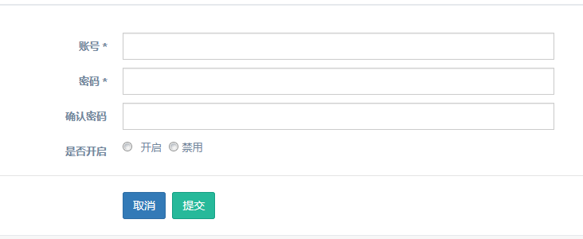 添加管理员账号应该可选择角色 | 处理完成
 | 角色列表 | 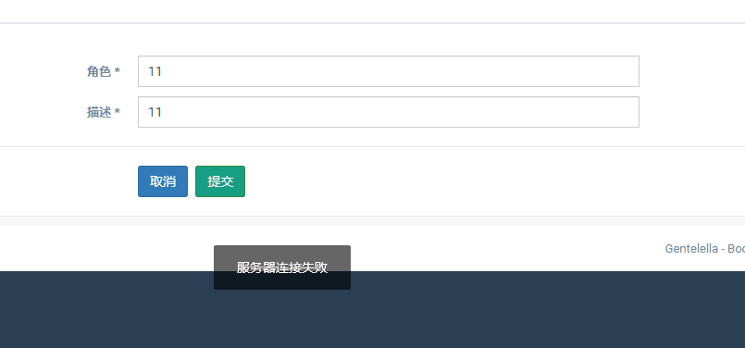 角色提交错误提示 | 处理完毕
 | 权限列表 | 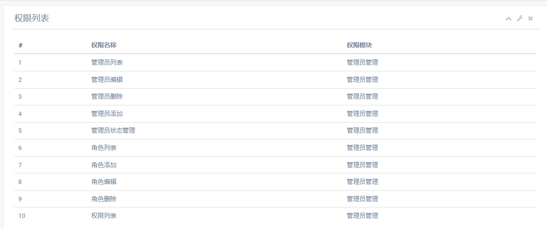 权限怎么设置？ | 处理为隐藏
 | 轮播图列表 | 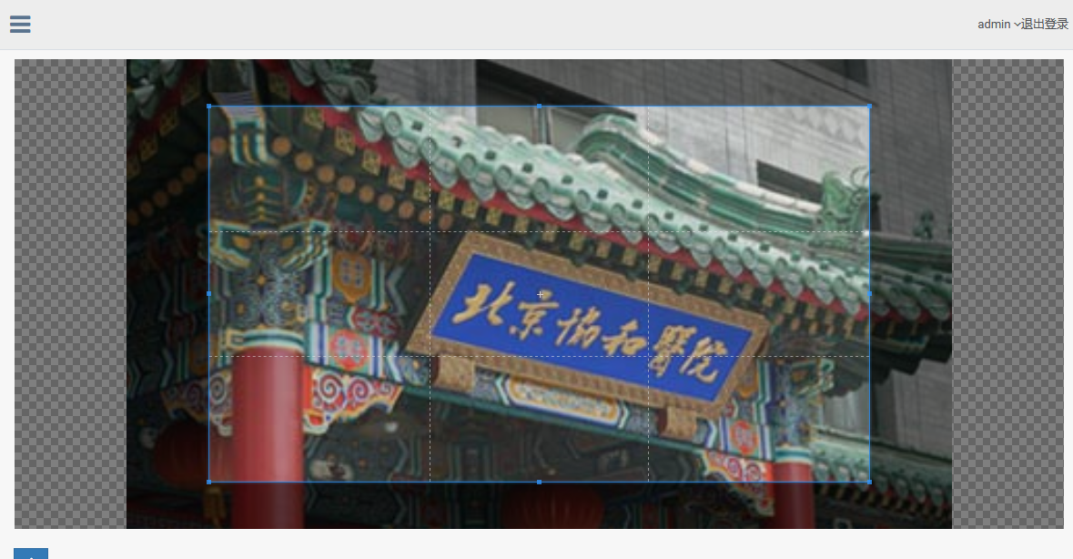 不需要裁剪功能 | 需要前端协助处理
 | 资讯管理 | 要有可以获取到链接的功能（banner管理使用） | 上线后复制对应的资讯链接即可
 | 科室特长列表 | 创建的是科室还是特长？ | 处理完成
 | 网站管理 | 菜单显示“关于我们”“联系我们”点击跳转到编辑页 | 处理完成
 | 医院列表 | 修改状态、推荐不生效 | 浏览器兼容问题，需要前端协助
 |  | 医院等级应该是九个等级（三甲、三乙、三丙、二甲、二乙、二丙、一甲、一乙、一丙） | 处理完成
 |  | 医院代码需要与已有做校验 | 处理完成
 |  | 医院等级&PCCM等级搜索出的数据不全 | 处理完成
 |  | 地区搜索后，市&区下拉框会出现重复项 | 处理完成
 | 医生列表 | 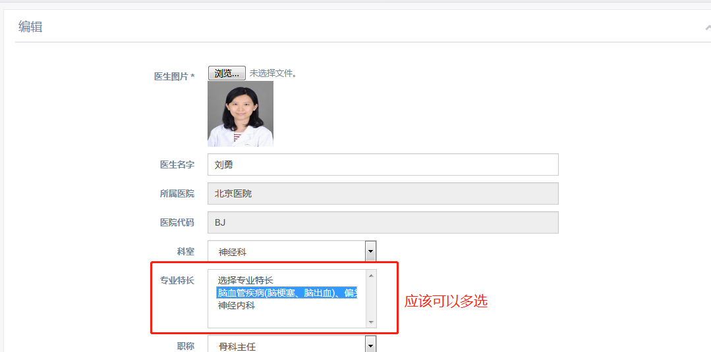 医生详情中的专业特长应该可以多选
 |  | 修改状态、推荐不生效
 |  | 医生详情编辑保存后，不生效（接口500)
 | 转诊申请记录列表 | 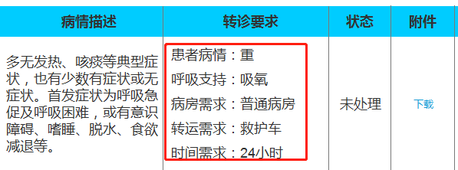 样式修改下 期望样式 | 处理完成
 |  | 取消申请移动到列表 | 处理完成

